Hoja 1

 |  |  | Taller Complejidad Algoritmica

 |  | Integrantes: | Javier Alejandro Penagos Hernández. 20221020028.
 |  |  | Laura Sofia Amado Gonzalez. 20212020034.

................................. Ejercicio #1 .................................

f(N) = 4 + N

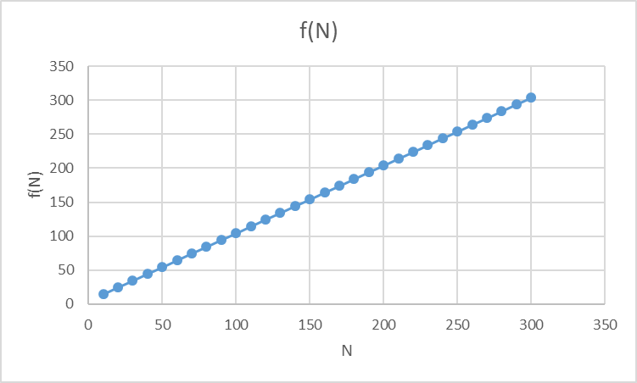
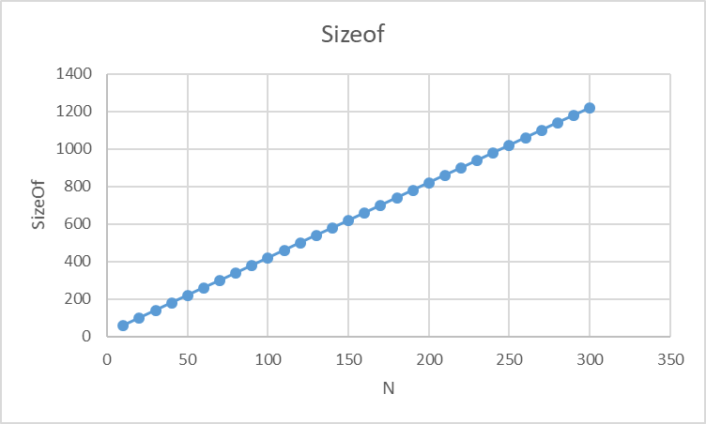
N | f(N) | sizeof
10 | 14 | 60
20 | 24 | 100
30 | 34 | 140
40 | 44 | 180
50 | 54 | 220
60 | 64 | 260
70 | 74 | 300
80 | 84 | 340
90 | 94 | 380
100 | 104 | 420
110 | 114 | 460
120 | 124 | 500
130 | 134 | 540
140 | 144 | 580
150 | 154 | 620
160 | 164 | 660
170 | 174 | 700
180 | 184 | 740
190 | 194 | 780
200 | 204 | 820
210 | 214 | 860
220 | 224 | 900
230 | 234 | 940
240 | 244 | 980
250 | 254 | 1020
260 | 264 | 1060
270 | 274 | 1100
280 | 284 | 1140
290 | 294 | 1180
300 | 304 | 1220

................................. Ejercicio #2 .................................

f(N) = 4 + N + N^2

N | f(N) | sizeof
10 | 114 | 500
20 | 424 | 1780
30 | 934 | 3860
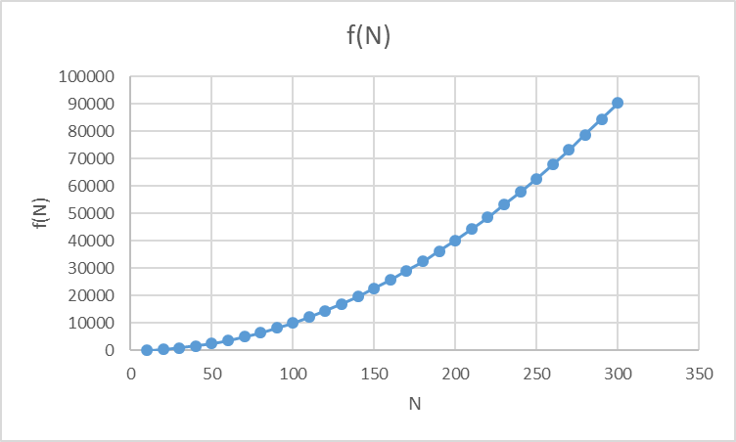
40 | 1644 | 6740
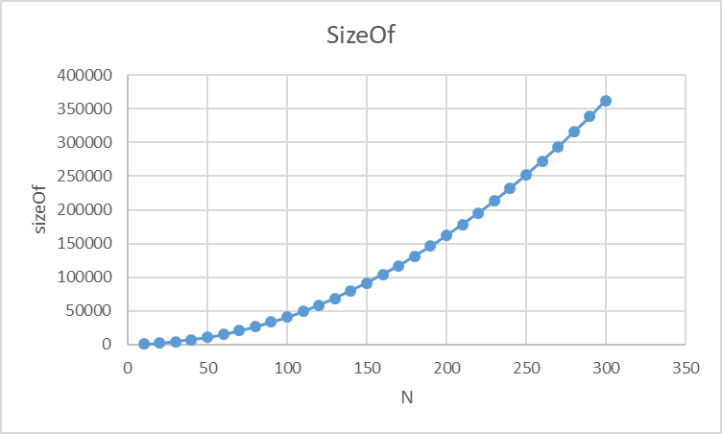
50 | 2554 | 10420
60 | 3664 | 14900
70 | 4974 | 20180
80 | 6484 | 26260
90 | 8194 | 33140
100 | 10104 | 40820
110 | 12214 | 49300
120 | 14524 | 58580
130 | 17034 | 68660
140 | 19744 | 79540
150 | 22654 | 91220
160 | 25764 | 103700
170 | 29074 | 116980
180 | 32584 | 131060
190 | 36294 | 145940
200 | 40204 | 161620
210 | 44314 | 178100
220 | 48624 | 195380
230 | 53134 | 213460
240 | 57844 | 232340
250 | 62754 | 252020
260 | 67864 | 272500
270 | 73174 | 293780
280 | 78684 | 315860
290 | 84394 | 338740
300 | 90304 | 362420

................................. Ejercicio #3 .................................

f(N) = 5 + 3N

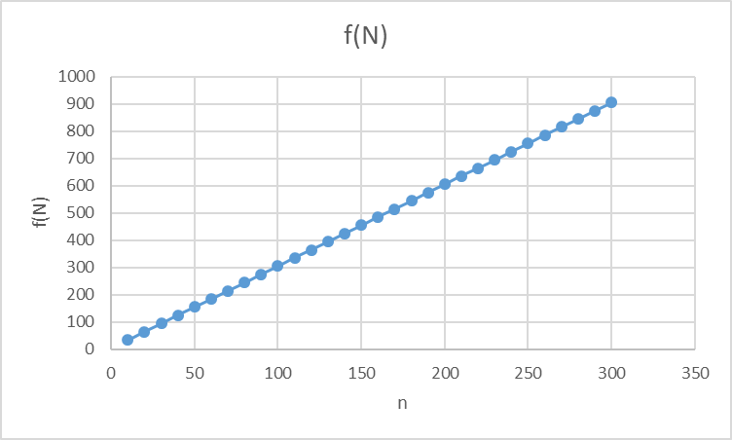
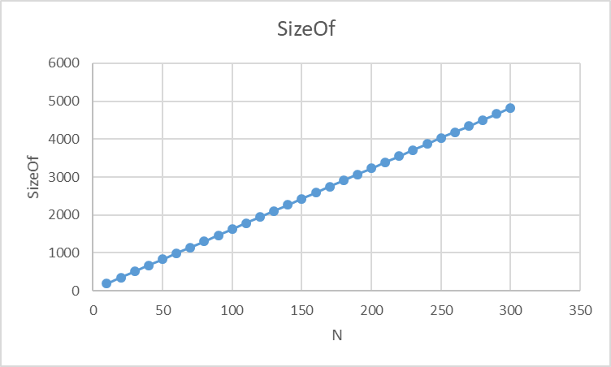
N | f(N) | sizeof
10 | 35 | 188
20 | 65 | 348
30 | 95 | 508
40 | 125 | 668
50 | 155 | 828
60 | 185 | 988
70 | 215 | 1148
80 | 245 | 1308
90 | 275 | 1468
100 | 305 | 1628
110 | 335 | 1788
120 | 365 | 1948
130 | 395 | 2108
140 | 425 | 2268
150 | 455 | 2428
160 | 485 | 2588
170 | 515 | 2748
180 | 545 | 2908
190 | 575 | 3068
200 | 605 | 3228
210 | 635 | 3388
220 | 665 | 3548
230 | 695 | 3708
240 | 725 | 3868
250 | 755 | 4028
260 | 785 | 4188
270 | 815 | 4348
280 | 845 | 4508
290 | 875 | 4668
300 | 905 | 4828

................................. Ejercicio #4 .................................

f(N) = 3 * tam * M + M + 6 |  | Suponiendo que M = tam

M | f(M) | sizeof
10 | 316 | 1712
20 | 1226 | 6592
30 | 2736 | 14672
40 | 4846 | 25952

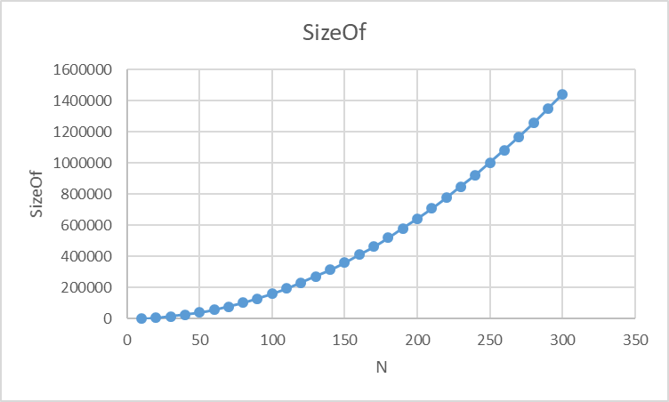
50 | 7556 | 40432
60 | 10866 | 58112
70 | 14776 | 78992
80 | 19286 | 103072
90 | 24396 | 130352
100 | 30106 | 160832
110 | 36416 | 194512
120 | 43326 | 231392
130 | 50836 | 271472
140 | 58946 | 314752
150 | 67656 | 361232
160 | 76966 | 410912
170 | 86876 | 463792
180 | 97386 | 519872
190 | 108496 | 579152
200 | 120206 | 641632
210 | 132516 | 707312
220 | 145426 | 776192
230 | 158936 | 848272
240 | 173046 | 923552
250 | 187756 | 1002032
260 | 203066 | 1083712
270 | 218976 | 1168592
280 | 235486 | 1256672
290 | 252596 | 1347952
300 | 270306 | 1442432

